微生信示例061

示例1：输入为2行 |  |  |  |  |  |  |  | 微生信，您身边的数据分析，可视化专家
 |  |  |  |  |  |  |  | https://www.bioinformatics.com.cn/plot_basic_one_group_vertical_bar_with_trend_061
days | Mon | Tue | Wed | Thu | Fri | Sat | Sun
steps | 820 | 932 | 901 | 934 | 1290 | 1330 | 1320 | 输出示例图

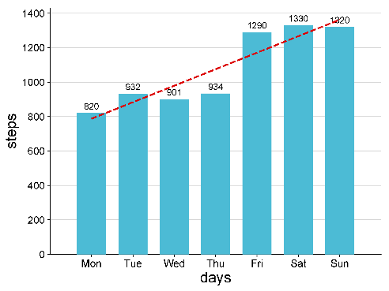
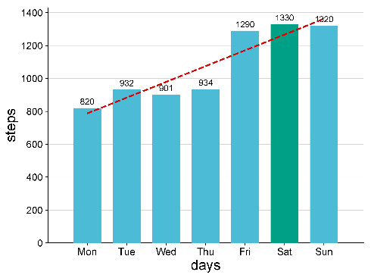

示例2：输入为3行（第3行为颜色代码1-8）

days | Mon | Tue | Wed | Thu | Fri | Sat | Sun
steps | 820 | 932 | 901 | 934 | 1290 | 1330 | 1320
colors | 1 | 1 | 1 | 1 | 1 | 3 | 1

 |  |  |  |  |  |  |  |  | 示例1 | 示例2

 |  |  |  |  |  |  |  | B站：treemap（树图）在线绘制视频教程

 |  |  |  |  |  |  |  | 注意：

 |  |  |  |  |  |  |  | 使用问题，或数据分析合作意向
 |  |  |  |  |  |  |  | 请微信扫码联系我们

